to send
Picture | Code | Item Description | EAN | Language | Quantita' | PRZ LISTINO | Totale | pz x crt | pz x plt
 | GPZ3-GPH62431 | GORMITI S2 ALTAR VIDA+1FIG PT | 8001444415483 | ES | 4,307 | € 35.99 | € 155,008.93 | 12 | 432
 | GPH01333 | GORMITI EF BRAZALETE SONIDOS | 8001444403619 | ES | 456 | € 29.99 | € 13,675.44 | 12 | 792
 | GPH11604 | GORMITI NEORGANIC MAGIC EGGS | 8001444422634 |  | 904 | € 14.99 | € 13,550.96 | 8 | 1,056
 | GPZ-NCR02182 | TOUCHCODE GORMITI BL.2B | 8027638021827 | IT | 4,702 | € 2.99 | € 14,058.98 | 24 | 4,176
 | GPH06792 | SCAN 2 GO CARD DSPLAY |  |  | 676 | € 0.99 | € 669.24 | 288 | 28,800
 | GPZ-2857 GPH86406 | ZHU ZHU PETS ASS5 | 8001444412383 | IT- EN - FR - DE - TR - RU - ES | 427 | € 12.99 | € 5,546.73 | 8 | 1,008
 | ZPH86954 | ZHU ZHU PETS ASS8 |  |  | 151 | € 12.99 | € 1,961.49 | 8 | 512
 | GPF2612 | ZZP BASIC OUTFITS | 8001444418828 | IT- EN - FR - DE - TR - RU - ES | 1,116 | € 12.99 | € 14,496.84 | 8 | 1,008
 | GPZ-2585 | ZZ PRINCESS - VETEMENTS ROYAUX ASST | 8001444429633 | IT - FR - DE - TR - GR - ES | 5,279 | € 5.99 | € 31,621.21 | 8 | 1,024
 | GPZ-2587 | ZZ PRINCESS - VETEMENTS ROYAUX ASST 2 | 8001444429633 | IT - FR - DE - TR - GR - ES | 3,023 | € 5.99 | € 18,107.77 | 8 | 896
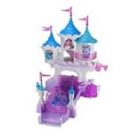 | GPF2594 GPF2599 | ZZP SMALL CASTLE ASS | 8001444418866 | IT - FR - DE - TR - GR - ES | 594 | € 5.90 | € 3,504.60 | 2 | 100
 | GPZ3-GPH81104 | ZZ PRINCESS VESTIDOS REALES | 8001444417883 | IT - FR - DE - TR - GR - ES | 1,943 | € 5.99 | € 11,638.57 | 8 | 1,536
 | GPH80265 | TREE FU TOM FOAM SQUIZZLE | 8001444441536 |  | 474 | € 9.99 | € 4,735.26 | 12 | 576
 | GPH80294 | TFT SUPER HOLOPAX | 8001444455151 |  | 112 | € 14.99 | € 1,678.88
 | GPH43977 | CLUB PENGUIN PELUCHES PUFFLE | 8001444414202 |  | 612 | € 19.99 | € 12,233.88 | 12 | 936
 | GPH18118 | GOMU BLISTER 6 GOMAS | 8001444414066 | IT - FR - DE - TR - GR - ES | 288 | € 9.99 | € 2,877.12 | 24 | 1,296
 | GPH63109 | TODO ES ROSIE MOBIL | 8001444631098 |  | 1,350 | € 9.99 | € 13,486.50
 | GPZ3-GPH11892 | JEWELPET BLISTER SURT. Nº1 | 8001444398717 | IT - UK - ES - PT - FR - DE - TR - GR - RU - NL | 3,162 | € 14.99 | € 47,398.38 | 28 | 840
 | GPH20162 | OPTRIX CD 3D TIVITIES GROOVY | 8001444409529 | IT - FR - ES - PT | 5,741 | € 19.99 | € 114,762.59 | 6 | 792
 | GPZ3-GPH78202 | 78202 GELARTI PACK DE ACTIVIDADES | 8001444416626 | IT - DE - ES - UK - TR | 695 | € 34.99 | € 24,318.05 | 24 | 384
 | GPH20740 | I CARLY SAMI REMOTE+FREDIE | 8001444392289 |  | 2,873 | € 24.99 | € 71,796.27 | 6 | 672
 | GPH20810 | I CARLY MICROFUGURES | 8001444392883 |  | 3,475 | € 9.99 | € 34,715.25 | 12 | 3,240
 | GPH58003 | RECAMBIO COOL CARDZ HELLOKITTY | 8001444580037 | IT-FR-UK-ES-PT | 289 | € 19.99 | € 5,777.11 | 24 | 1,728
 | GPH10753 | BEADOS HELLOK.STARTPACK | 8001444381337 |  | 372 | € 9.99 | € 3,716.28
 | GPZ-GPH25036 | MONSUNO - STRIKE PLAYSET+ CORE | 8001444435320 | IT-FR-DE-ES-PT-GR-TR | 491 | € 49.99 | € 24,545.09 | 2 | 144
 | GPZ-GPH57796 | MONSUNO CC - PACK 2 CORES / 6 | 800144448177 | EN - ES - PT - EL | 1,265 | € 29.99 | € 37,937.35 | 4 | 320
 | GPZ-GPZ36055 | Monsuno Arena | 8001444432404 |  | 7,469 | € 19.99 | € 149,305.31 | 12 | 300
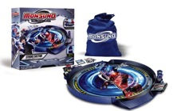 | GPZ-GPZ25039 | Monsuno Arena strike sector | 8001444432428 | IT - EN - FR - DE - ES - PT - EL - TR - NL | 10,446 | € 39.99 | € 417,735.54 | 2 | 108
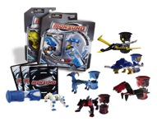 | GPZ-GPZ14531 SML14531 | Monsuno Starter pack ass.1 | 8001444432435 | IT - FR - DE - EN - NL | 5,587 | € 14.99 | € 83,749.13 | 12 | 864
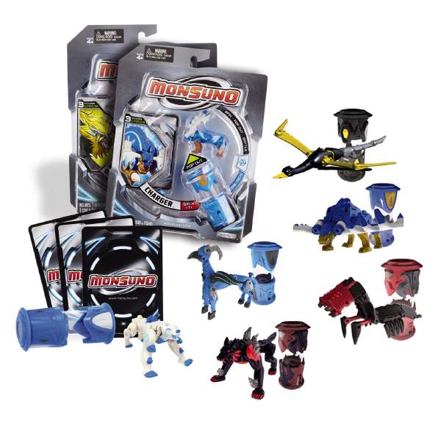 | GPZ-GPZ14532 | Monsuno Starter pack ass.2 | 8001444433432 | IT - FR - DE - EN - NL | 29,827 | € 14.99 | € 447,106.73 | 12 | 864
 | GPZ-GPZ14533 | Monsuno Starter pack ass.3 | 8001444145335 | IT - EN - FR - DE - TR | 24 | € 14.99 | € 359.76 | 12 | 720
 | GPZ-GPH37283 | Monsuno Starter pack ass. | 800144441680 | EN - ES - PT - EL | 5,468 | € 14.99 | € 81,965.32 | 12 | 720
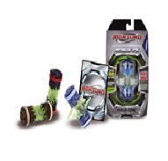 | GPZ24984 | Monsuno Wild ASS2 | 8001444435849 |  | 576 |  | € 0.00 | 8 | 624
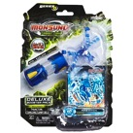 | GPZ-GPH52494 | Monsuno combat chaos booster pack ass1 | 8001444448221 | ES - EN - PT - EL - TR | 28,943 | € 14.99 | € 433,855.57 | 12 | 1,080
 | GPZ-GPH52475 | Monsuno combat chaos booster pack ass4 | 8001444445091 | EN - ES - PT - EL - TR | 9,084 | € 14.99 | € 136,169.16 | 12 | 1,080
 | GPZ-GPH52495 | Monsuno combat chaos booster pack ass3 | 80014444481214 | ES - PT - EL -TR | 2,772 | € 14.99 | € 41,552.28 | 12 | 1,080
 | GPZ-GPH57785 | Monsuno combat chaos booster pack ass3 | 8001444444971 | ES - PT - EL -TR | 936 | € 14.99 | € 14,030.64 | 12 | 720
 | GPZ-GPZ24983 | Monsuno Wild ASS1 | 8001444432473 | IT - EN - FR - DE -TR | 7,194 | € 19.99 | € 143,808.06 | 8 | 624
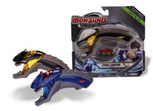 | GPZ-GPZ25018 | Monsuno Launcher | 8001444433418 | IT - ES - PT - TR -EL | 7,839 | € 17.99 | € 141,023.61 | 4 | 896
 | GPH25037 | MONSUNO COMBAT PLAYSET |  |  | 212 | € 14.99 | € 3,177.88
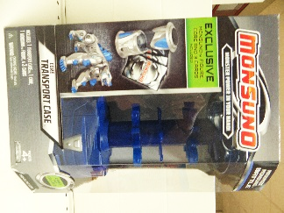 | GPZ34480 | MONSUNO TORRE TRASPORTE |  |  | 128 | € 34.99 | € 4,478.72
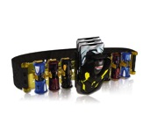 | GPZ34468 | CINTURA PORTATILE | 8001444432374 |  | 46 | € 39.99 | € 1,839.54
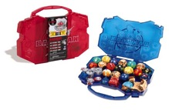 | GPZ-GPZ42951 | Monsuno Valigetta | 8001444432350 | IT - EN - FR - DE - ES - PT - EL - TR - NL | 2,460 | € 14.99 | € 36,875.40 | 6 | 504
 | GPZ-GPH02271 | Cupets - EXPO 48 PCS | 8027638015550 | IT - EN - ES - PT - FR - DE - EL - TR - NL | 620 | € 9.99 | € 6,193.80 | 1 | 1,200
 | GPZ-NCR02272 GPF9763 | Cupets -EXPO 24 PZ |  |  | 10,224 | € 9.90 | € 101,217.60 | 1 | 1,200
 | GPF9764 | Cupets - EXPO 96PZ |  |  | 2,016 |  | € 0.00 |  | 1,200
 | NCR02197 | ESPO VUOTO CUPETS |  |  | 8 | € 0.00 | € 0.00
 | GPZ34050 | Timargo blister 3pcs | 8001444453607 | IT - EN - FR - NL - DE - PT - EL - TR | 5,589 | € 9.99 | € 55,834.11 | 24 | 720
 | GPF6654 | Timargo blister 3pcs | MANCA CAMPIONI |  | 3,288 | € 9.99 | € 32,847.12 | 24 | 720
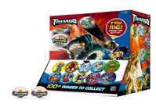 | GPZ34090/48 | Timargo capsule display 48 pcs | 800144453621 | IT - EN | 59,375 | € 3.99 | € 236,906.25 | 48 | 1,920
 | GPF6665 | Timargo capsule display 60 pcs | 8001444455588 |  | 180 | € 239.40 | € 43,092.00
 | GPZ34090/144 | Timargo capsule display 144 pcs | 8001444453621 | IT - EN | 11,087 | € 3.99 | € 44,237.13 | 144 | 2,304
 | GPH6031 | JUSTIN BIEBER | 8001444420524 | ES | 839 | € 29.90 | € 25,086.10 | 4 | 392
 | GPZ18184 | GAME OF THINGS | 8001444181845 | IT | 2,352 | € 29.99 | € 70,536.48 | 6 | 390
Totale |  |  |  |  | 259,366 |  | € 3,436,802.01

